Introductie


 | Dit is Google Sheets. Google Sheets is een spreadsheets programma. Andere spreadsheet programma's zijn Microsoft Excel en Apple Numbers.

 | Spreadsheets worden o.a. gebruikt voor het maken van facturen (rekeningen), het bijhouden van een administratie of het sorteren van gegevens en informatie. Waar Google Docs en Microsoft Word (tekstverwerkers) zich richten op het gebruik van tekst is een spreadsheet programma zoals Google Sheets erg goed met getallen.

IN DEZE OPDRACHT LEER JE DE BASIS VAN SPREADSHEETS KENNEN

 |  | Gelezen? Ga door naar het volgende tabbald >

Kennis B1
Rekenen
 | Spreadsheets kunnen erg goed rekenen. Om het programma te laten rekenen moet jij een instructie geven dat hij een som moet gaan uitvoeren.

 | De simpelste manier om een instructie tot rekenen te geven is door gebruik te maken van het = teken.

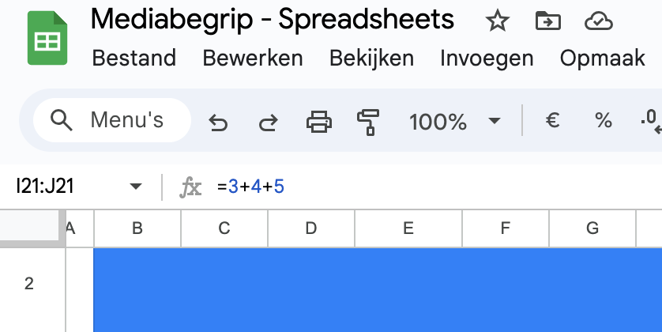
 | Als het programma in een cel als eerste teken een = tegenkomt, gaat hij de som uitrekenen.
 | (Bijvoorbeeld: =12+13)

Bekijk onderstaande voorbeelden

1. Klik een cel aan en bekijk de formule (zie stap 2)
 | 2. Je kan de formule van een geselecteerd cel bekijken door:
 | - naar het formuleveld linksboven (zie afbeelding)
 | - dubbel te klikken op de cel. (Je sluit de cel door op de ESC-toets te drukken.)
 | Zie LEGENDA voor uitleg tekens (rekensymbolen)

 | LEGENDA |  | Som 1 | 7
 | + | Plus (tel bij elkaar op)
 | - | Min (haal eraf) | Som 2 | 29
 | * | Keer (vermenigvuldig)
 | / | Delen (gedeeld door) | Som 3 | 22

 |  |  | Som 4 | 365

 |  |  | Som 5 | 38.83870968

 |  |  |  |  | Gedaan? Ga door naar het volgende tabbald >

Kennis C1
Kolommen, Rijen en Cellen
 | - Kolommen zijn de verticale invulvelden, deze worden (bovenin) aangeduid met letters: A B C D E F (. . . .)
 | - Rijen zijn de horizontale invulvelden, deze worden (aan de linkerkant) aangeduid met cijfers: 1 2 3 4 5 6 (. . . .)

 | - Cellen zijn de losse invulvelden. Elke cel heeft twee coordinaten, één vanaf een kolom en één vanaf een rij.
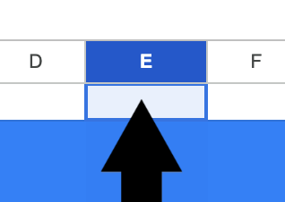

Bekijk onderstaand voorbeeld

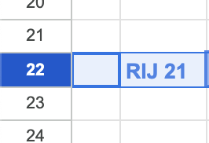
De velden gekleurd in paars vallen in Kolom E (zie kolomaanduiding bovenin)
De velden gekleurd in blauw vallen in Rij 22 (zie rijaanduiding linkerkant)
 | Elk veld heeft een naam: Kolom-letter + Rij-nummer. In dit voorbeeld is Cel E22 Groen.
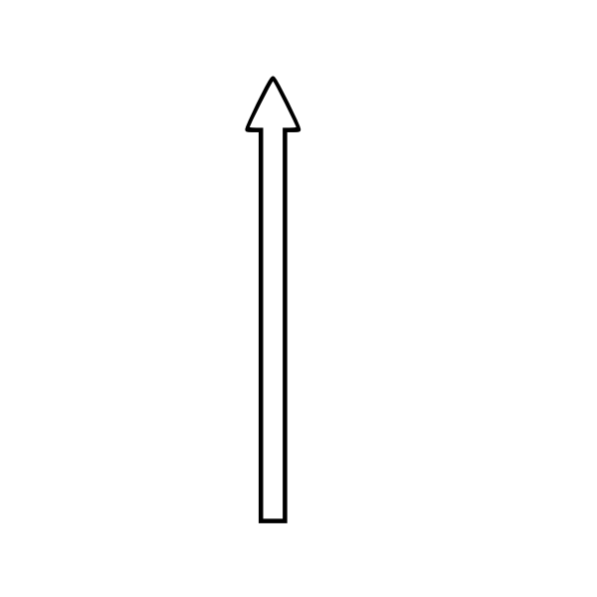

 |  | KOLOM E

RIJ 22 |  |  | CEL E22

 |  |  |  | Gelezen? Ga door naar het volgende tabbald >

